Worksheet
 |  |  |  |  | 8 (812) 565 05 34 |  |  | sales@miniworks.ru
 |  |  |  |  | Зеленоград |  |  | отдел продаж
 |  |  | Адрес |  |  |  |  | Режим работы
 |  |  | Зеленоград |  |  |  |  | Пн – Пт: с 8:00 до 18:00
30ТЧА
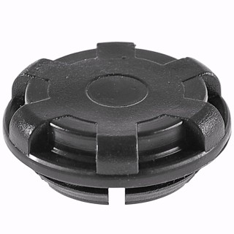 |  | 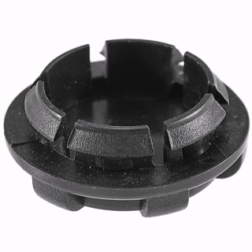 |  | 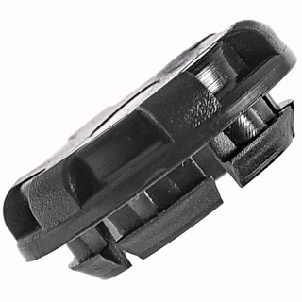
Артикул |  | Цвет |  | от 10000 | от 5000 | от 1000 | от 500 | от 100 | розница | Наличие на 15.09.2026
30ТЧА |  | черный (RAL 9005) |  | 20.70р. | 21.80р. | 24.10р. | 28.60р. | 32.50р. | 45.00р. | 1289
30ТБА |  | белый (RAL 9003) |  | 24.84р. | 26.16р. | 28.92р. | 34.32р. | 39.00р. | 54.00р. | —
30ТСА |  | серый (RAL 7040) |  | 24.84р. | 26.16р. | 28.92р. | 34.32р. | 39.00р. | 54.00р. | —
 | Все цены указаны в рублях и включают в себя НДС. Все цены указаны при условии 100% предоплаты и действительны в течение 5 дней. Все цены указаны при условии самовывоза продукции со склада в г. Зеленоград (для иногородних клиентов доставка до склада ТК в г. Зеленоград бесплатна). Все цены указаны за стандартный цвет для каждого вида изделия (изменение цвета на любой из предлагаемой палитры +20% к стоимости, изменение цвета на любой по системе RAL +50% к стоимости). О возможных сроках поставки заказного товара, необходимо уточнять заранее

